その他の港湾用地
高知港【その他の港湾用地】使用料計算書 |  |  |  |  |  |  |  |  |  |  |  |  | ○リスト
 |  |  |  |  |  |  |  |  |  |  |  |  | 港湾施設（規模等） | 施設（位置） | 年 | 月 | 日 | 単価
港 湾 施 設 の 種 別 |  |  |  |  |  |  | 使用料（条例単価） |  |  | 減免の有無 |  |  | その他の港湾用地（弘化台駐車場）全体面積1,364㎡ | 第１埠頭 港町区域図 【別図１】 | 26 | 4 | 1 | 10
荷さばき地、野積場及び港湾環境整備施設の用地以外の港湾施設用地並びにその他の港湾用地 |  |  |  |  |  |  | 10 | 円・日／10㎡ |  | 無 |  |  | その他の港湾用地（高知新港駐車場）全体面積13,862㎡ | 第１埠頭 潮江区域図 【別図２】 | 27 | 5 | 2
 |  |  |  |  |  |  |  |  |  |  |  |  |  | 第２埠頭 若松町区域図 【別図３】 | 28 | 6 | 3
 |  |  |  |  |  |  |  |  |  |  |  |  |  | 第３埠頭 弘化台区域図 【別図４】 | 29 | 7 | 4 | 減免後
※使用料計算（例） |  |  |  |  |  |  |  |  |  |  |  |  |  | 第４埠頭 北タナスカ区域図 【別図５】 | 30 | 8 | 5
申請（使用）者の氏名 | 株式会社 海山運輸 |  |  |  |  |  |  | 代表取締役 海山 一郎 |  |  |  |  |  | 第５埠頭 仁井田区域図 【別図６】 | 31 | 9 | 6
住所及び担当者名 | 高知市桟橋通六丁目○－△□ |  |  |  |  |  |  | 経理担当 海山 二郎 |  |  |  |  |  | 第７埠頭 三里区域図 【別図７】 | 32 | 10 | 7
問い合わせ先 | ＴＥＬ： | ０８８－８８８－８８８８ |  |  |  |  |  | ＦＡＸ： | ０８８－８８９－９９９９ |  |  |  |  |  | 33 | 11 | 8 | 減免の有無
 |  |  |  |  |  |  |  |  |  |  |  |  |  |  | 34 | 12 | 9 | 有
使用する施設（位置） | （１） | その他の港湾用地（弘化台駐車場）全体面積1,364㎡ |  |  |  |  |  | 第３埠頭 弘化台区域図 【別図４】 |  |  |  |  |  |  | 35 | 1 | 10 | 無
※施設を複数使用する場合は、全て記入して下さい。 | （２） |  |  |  |  |  |  |  |  |  |  |  |  |  | 36 | 2 | 11
 | （３） |  |  |  |  |  |  |  |  |  |  |  | ２施設 |  | 37 | 3 | 12
 | （４） |  |  |  |  |  |  |  |  |  |  |  |  | 添付図面 |  |  | 13
 | （５） |  |  |  |  |  |  |  |  |  |  |  |  | 面積算定図（別紙のとおり） | 有： |  | 14
使用する目的 | イベントの臨時駐車場等として利用 |  |  |  |  |  |  |  |  |  |  |  |  | 全面積を使用するため | 無： |  | 15
 |  |  |  |  |  |  |  |  |  |  |  |  |  | 継続使用のため（当初添付済み） | 無： |  | 16
 |  |  |  |  |  |  |  |  |  |  |  |  |  |  |  |  | 17
 | 平成 | 26 | 年 | 5 | 月 | 4 | 日 |  |  |  |  |  |  |  |  |  | 18
使用する期間（日数） | ～ |  |  |  |  |  |  | 2 | 日間 |  |  |  |  |  |  |  | 19
第３埠頭 弘化台区域図 【別図４】
 | 平成 | 26 | 年 | 5 | 月 | 5 | 日 |  |  |  |  |  |  |  |  |  | 20
 |  |  |  |  |  |  |  |  |  |  |  |  |  |  |  |  | 21
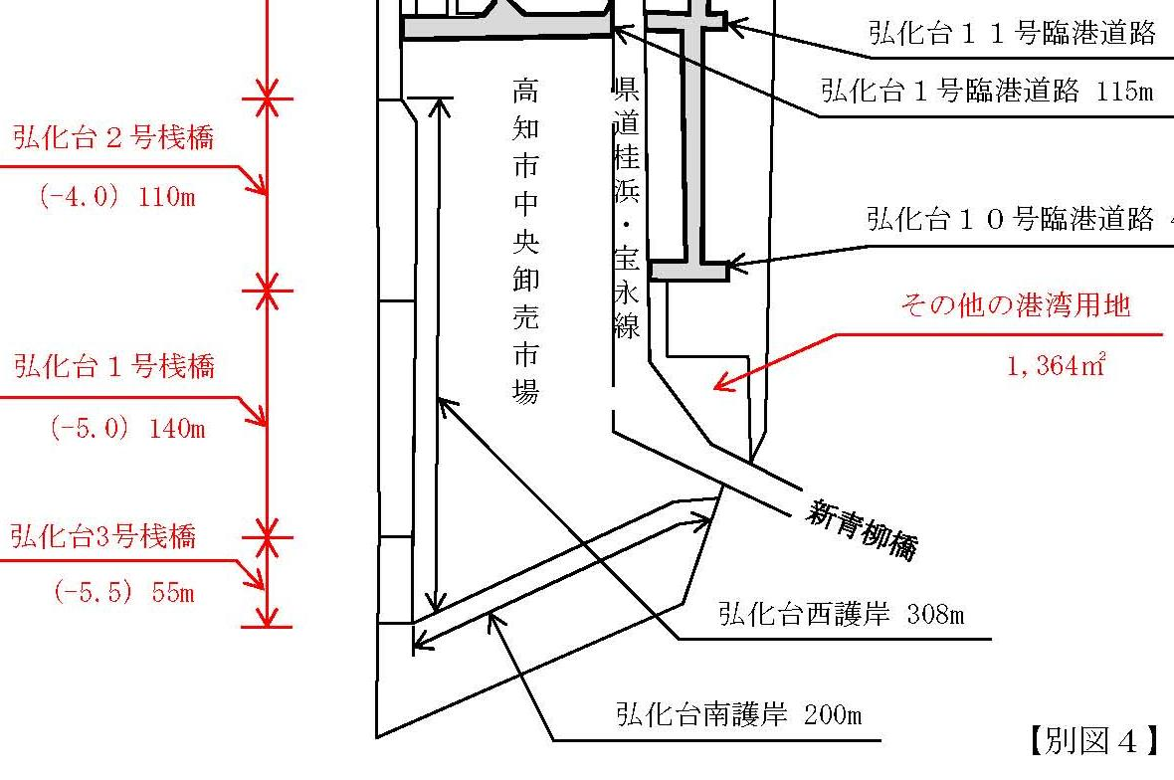
使用する面積 | （１） | 1,364.00 |  | ㎡ | 根拠図（面積 |  | 無： | 全面積を使用するため |  |  |  |  |  |  |  |  | 22
 | （２） |  |  | ㎡ | 算定図等）の |  |  |  |  |  |  |  |  |  |  |  | 23
 | （３） |  |  | ㎡ | 有無 |  |  |  |  |  |  |  |  |  |  |  | 24
 | （４） |  |  | ㎡ |  |  |  |  |  |  |  |  |  |  |  |  | 25
 | （５） |  |  | ㎡ |  |  |  |  |  |  |  |  |  |  |  |  | 26
 | 計 | 1,370.00 |  | ㎡ | ← 10㎡以下は10㎡に切り上げ【※１】 |  |  |  |  |  |  |  |  |  |  |  | 27
その他の港湾用地
 |  |  |  |  |  |  |  |  |  |  |  |  |  |  |  |  | 28
 |  |  |  |  |  |  |  |  |  |  |  |  |  |  |  |  | 29
その他の港湾用地 | 単価 |  |  |  |  | 数量 |  |  |  |  | 期間 |  |  |  |  |  | 30
使用料計算（税込み） | 10 |  | 円 × | 1.08 | × （ | 1,370.00 |  | ㎡ ÷ | 10 | ㎡）× | 2 | 日間 |  |  |  |  | 31
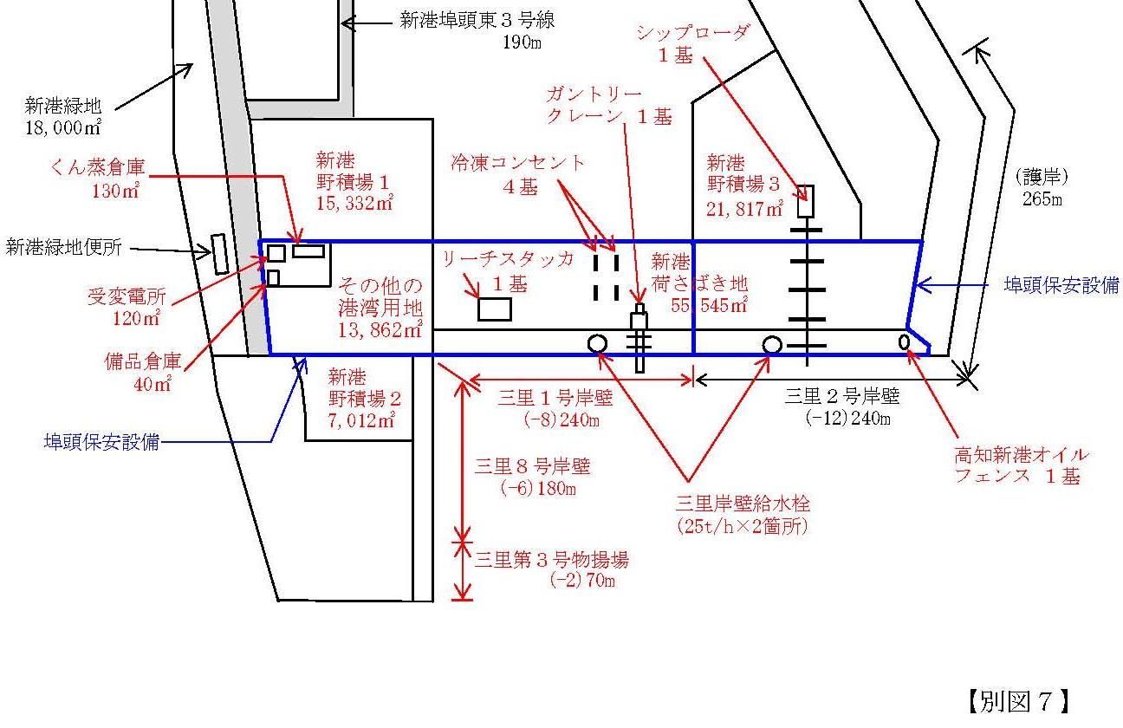
 |  |  |  |  |  |  |  |  | ＝ | 2,959 |  | 円
 |  |  |  |  |  |  |  | 【※２】10円未満切り捨て → | ＝ | 2,950 |  | 円
 |  |  |  |  |  |  |  |  |  | 使用料（支払）↑

その他の港湾用地
第７埠頭 三里区域図 【別図７】
凡例
 | 枠は、申請（使用）者が自ら入力してください。
 | 枠は、リストから選択してください。

